教师及学校管理员账号
qidi管理员账号：qidi-admin 密码：123456 guozhou账号：guozhou 密码：123456
序号 | 模块 | 7.21
 |  | 出现问题 | 截图 | 回复
1 | AI管理 | 热门词的原理是什么？ | 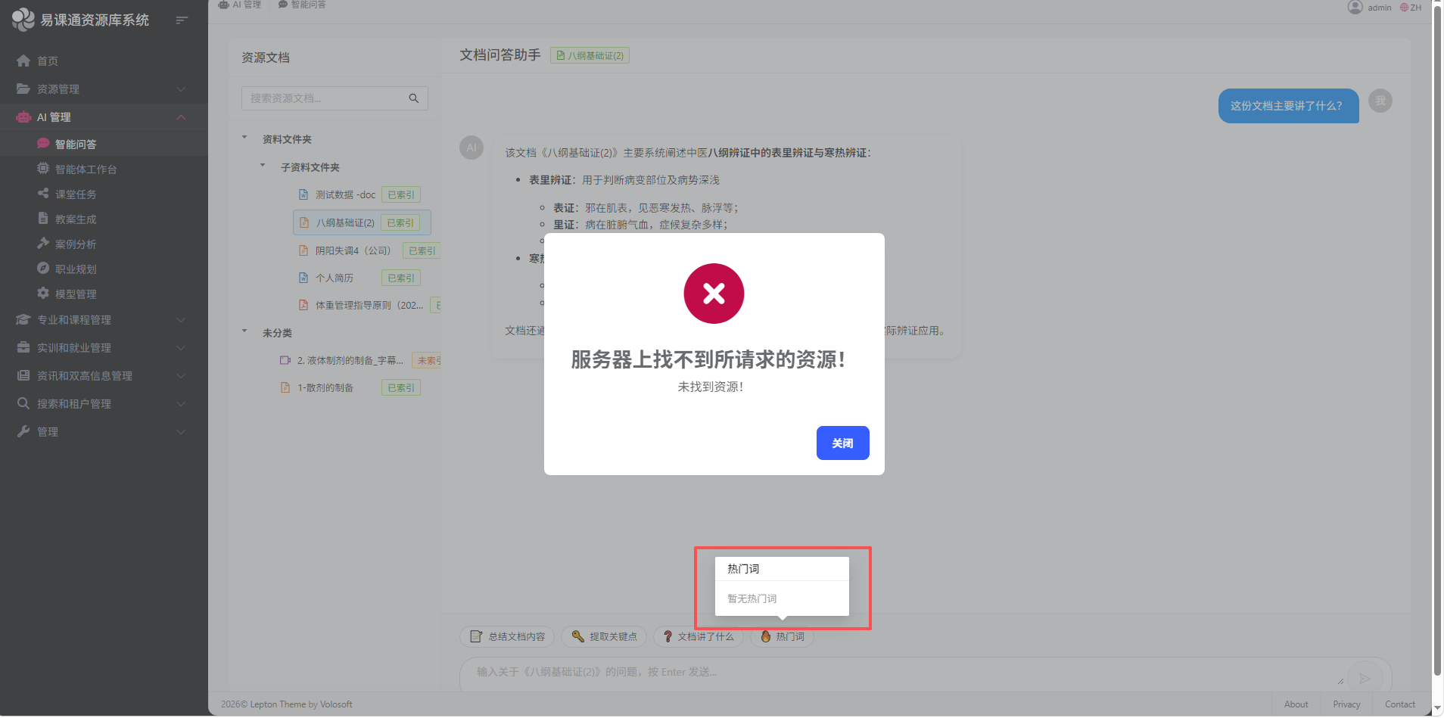
2 | 课程管理 | 多选题答案为什么会是A,B,5，且这题答案是A,B | 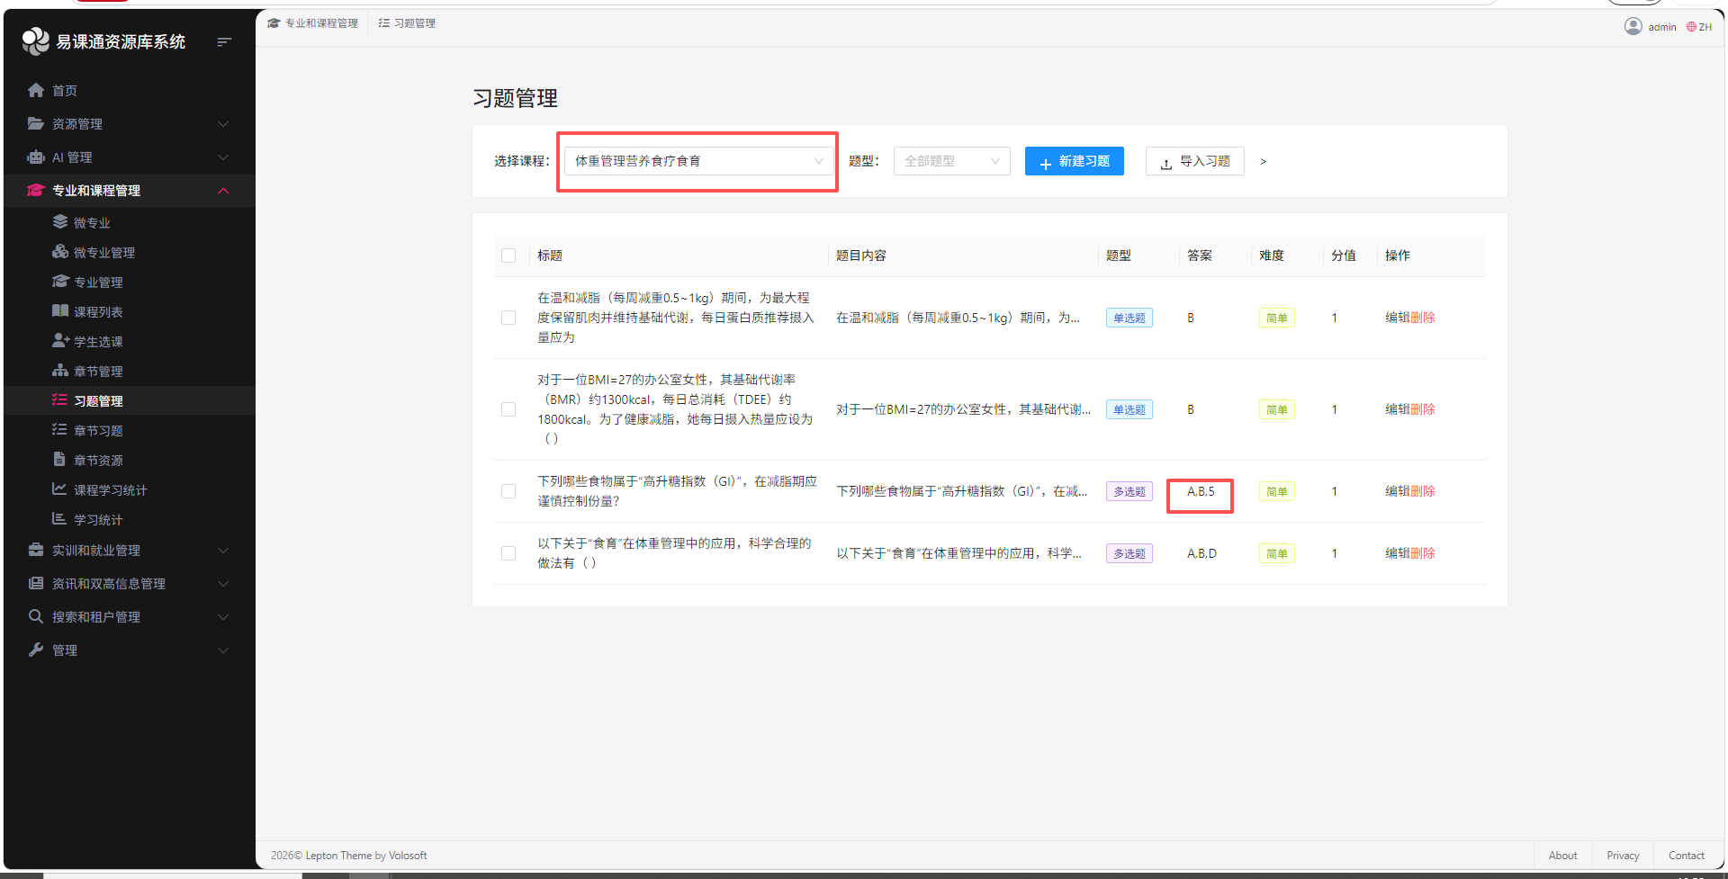
3 |  | 显示小数点后两位即可 | 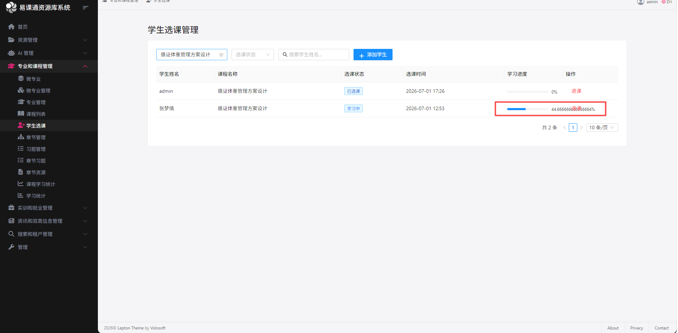
4 |  | 就业指导与ai管理中的就业规划功能是否重复？且为何这里显示暂无简历？ | 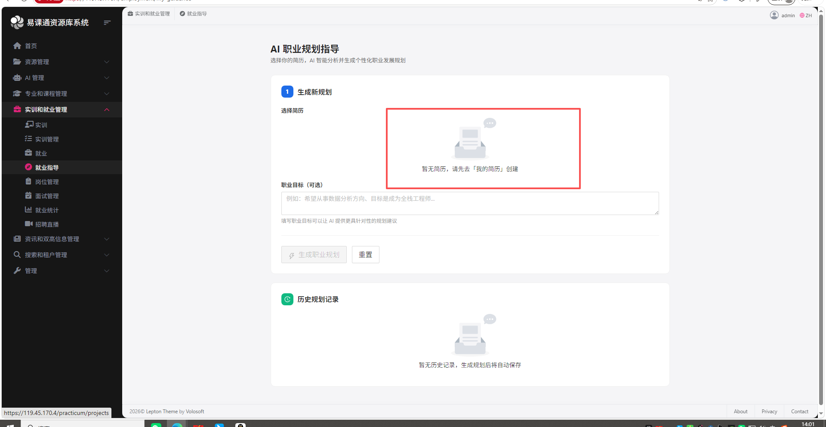
5 | 实训与就业 | 应该是已经有录用的了，但是没有东西显示 | 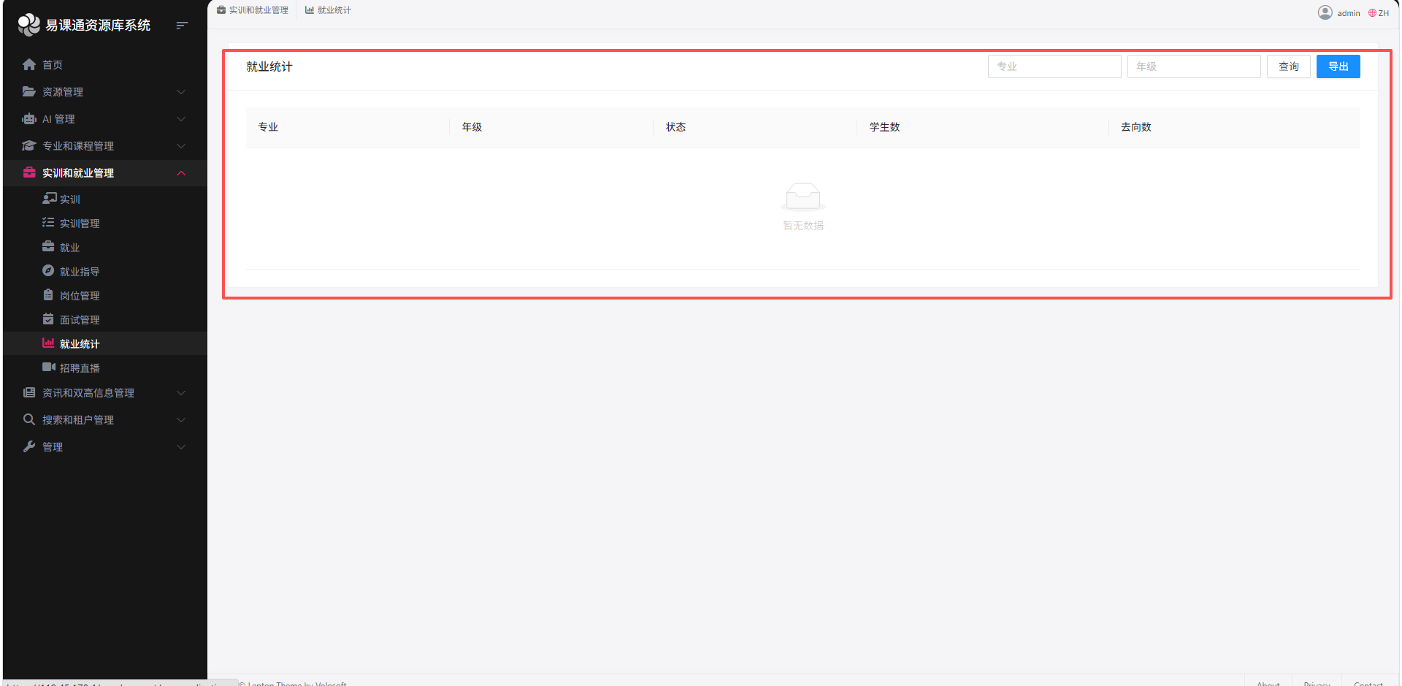
6 |  | 这里不需要显示学生姓名吧 | 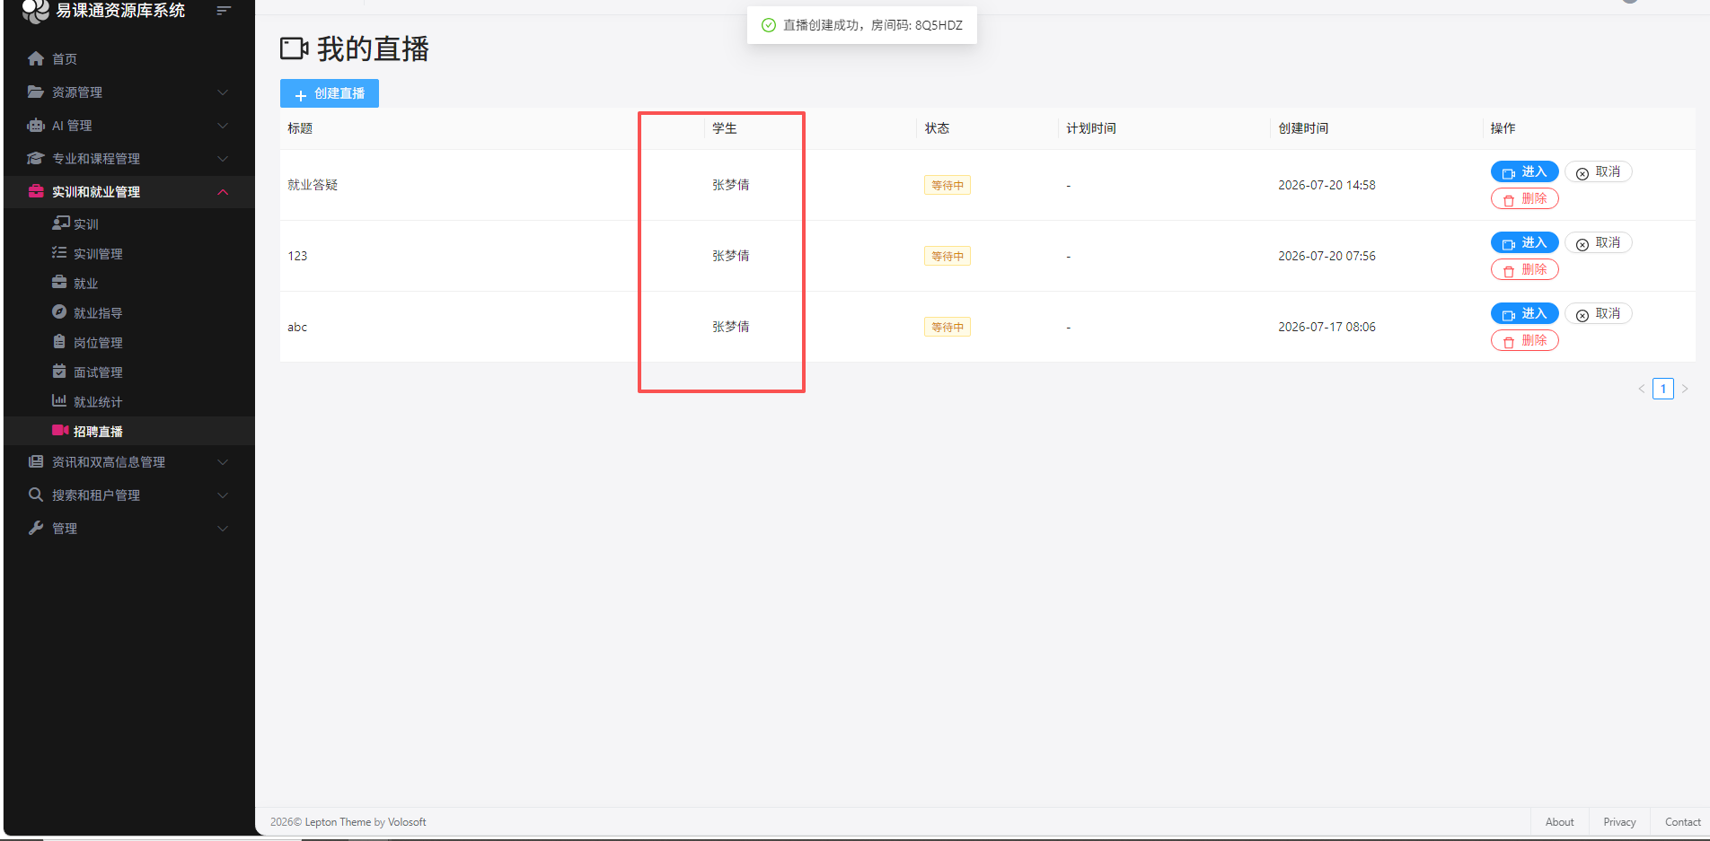
7 |  | 一个个选学生太麻烦了 | 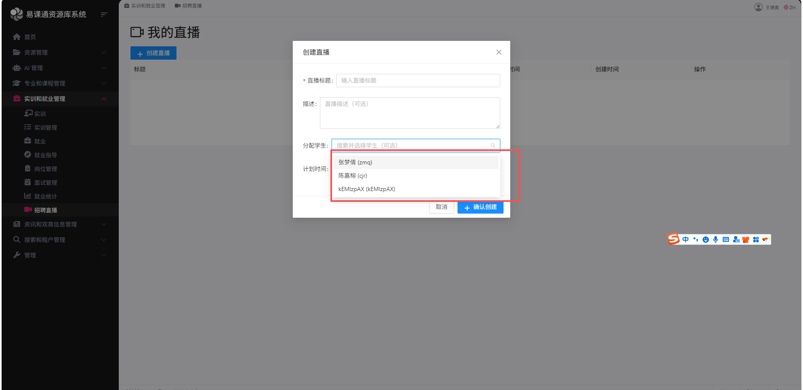
8 |  | 视频不能索引吗？ | 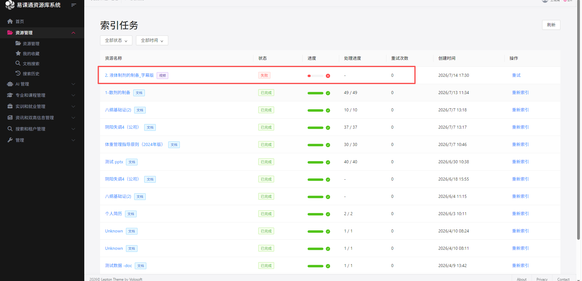
9
10
11
12
13
14

学生账号
序号 | 7.21
 | 出现问题 | 截图 | 回复
1 | 小数点后两位即可 | 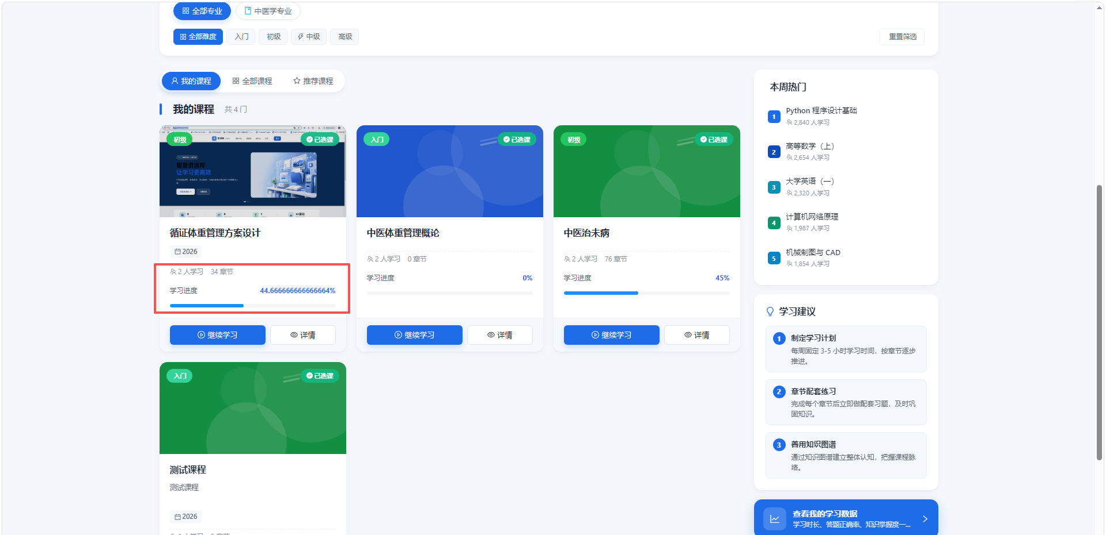
2 | 同上 | 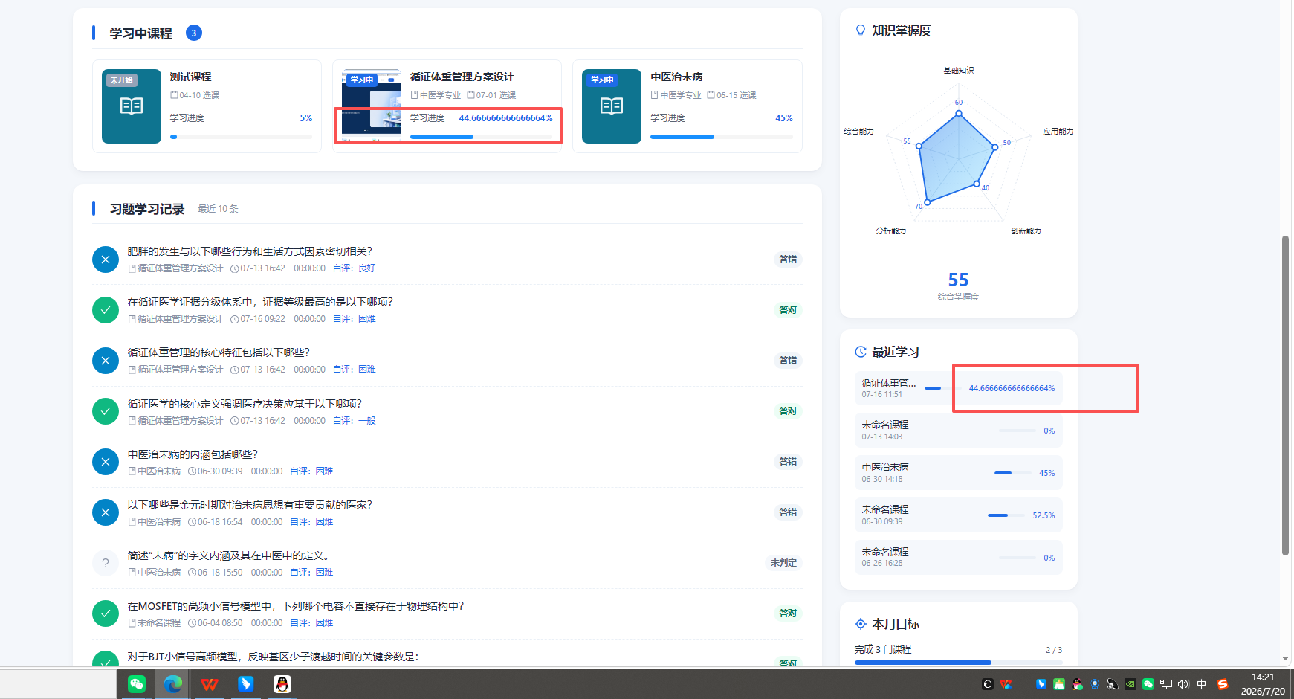
3 | at小智无反应，一直显示连接中 | 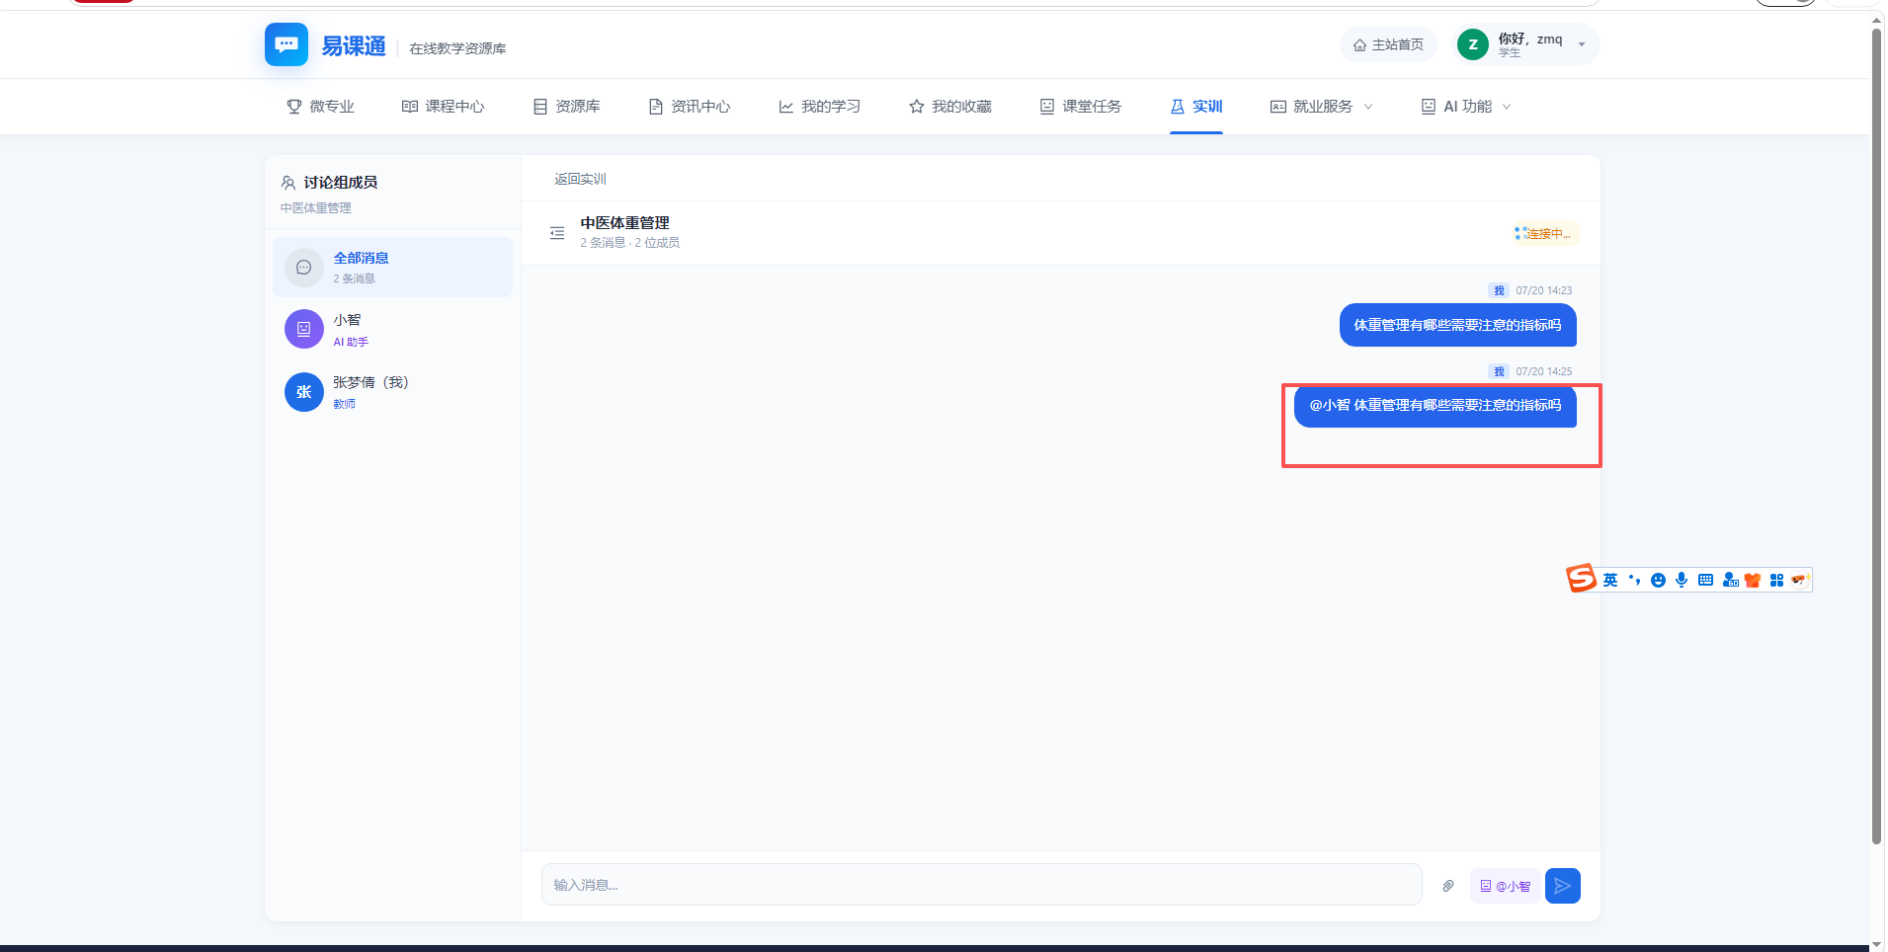
4 | 输入框不见了 | 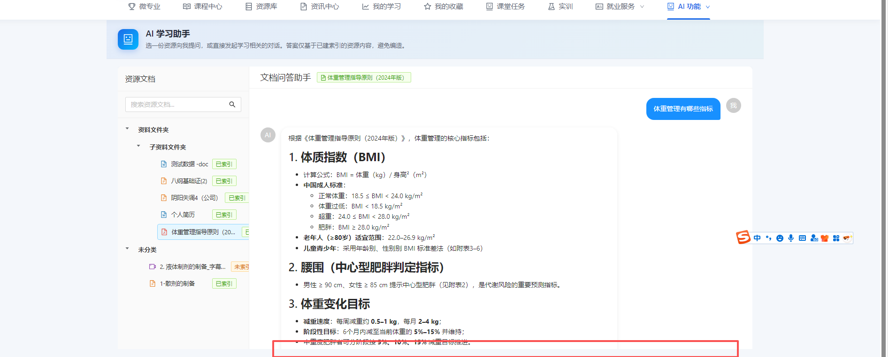
5 | 排版麻烦修复一下 | 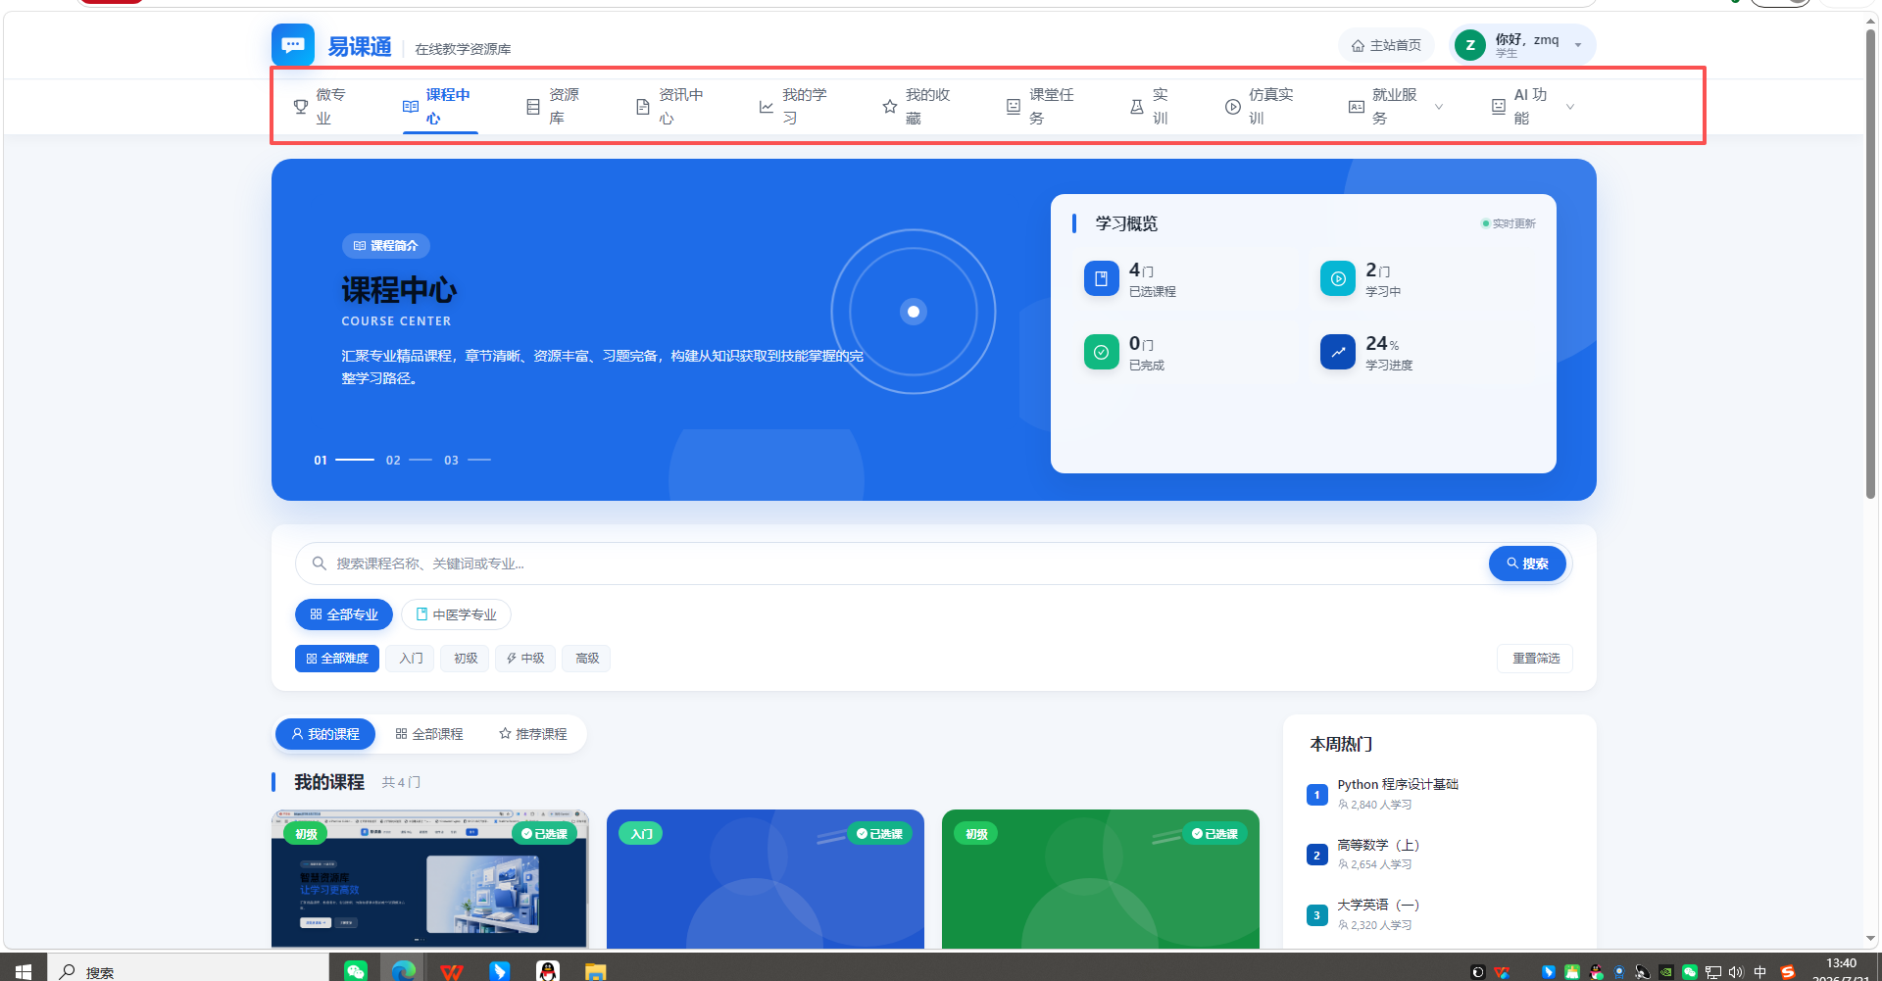
6
7
8
9
10
11

